상품제안서
아이리버 4in1 15W 무선 충전 거치대 IHS-300 | 상품코드: F25062

 |  |  |  |  |  |  | 02-412-0044 | www.easy1.co.kr
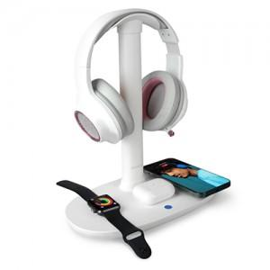 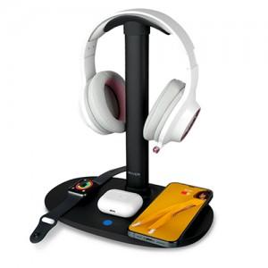 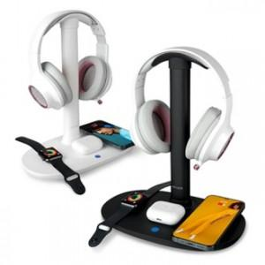

【상세/제작정보】

【인쇄/포장옵션】 | 레이저 / 포장지포장

【공급단가】 | 수량 | 50~ | 100~ | 500~ | 1,000~ | 2,000~
*VAT별도 | 단가 | 37,500원 | 36,900원 | 36,000원 | 35,100원 | 34,500원

【상품 URL】 | http://www.easy1.co.kr/src/goods_detail.php?gdno=25062

